Grille Erwan
Dégâts physiques
Dégâts magiques
Colonne 1 | Valeurs stats | Modificateurs | Valeurs max | Valeurs avant buffs/débuffs | Valeurs effectives | Buffs/Débuffs | Colonne 2 |  | Maîtrise | Catégorie d'arme | Dégâts | 1 cristaux translucide autemant explosife | 1 epee avec effet non identifier |  |  | Pièces d'or | 10
HP | 290 |  | 290 | 290 | 290 | Miraculé (+50% Soins/Bouclier) | FALSE |  | TRUE | Dague | 145 | 1 cristaux violet explosif | 2 parchemin qu'on peut pas lire | 10 piece or/arg/cuiv | 1 potion soint mineur 15%+ 15 | Pièces d'argent | 10
Mana | 310 |  | 310 | 310 | 310 | Hémorragie (-50% Soins/Bouclier) | FALSE |  | Physique | 1H |  | crasse minerale vegetale |  |  | 1 potion mana mineur 10%+ 10 | Pièces de cuivre | 10
Bouclier |  |  |  | 0 | 0 | Brisé (-50% Armure) | FALSE
Dégâts bruts
 |  |  |  |  |  | Choc magique (-50% Rés. Mag.) | FALSE |  |  | 1
Soin de HP
AD | 125 | 20 | 145 | 145 | 145 | Anéanti (-50% Armure & Rés. Mag.) | FALSE
Gain Bouclier
AP | 105 |  | 105 | 105 | 105 | Affaiblissement (-50% AD) | FALSE
 |  |  |  |  | 0 | Érosion magique (-50% AP) | FALSE
Récup. Mana
Armure | 26 |  | 26 | 26 | 26 | Épuisement (-50% AD/AP) | FALSE
Rés. Mag. | 21 |  | 21 | 21 | 21 | Peau de fer (+50% Armure) | FALSE |  | 97 | 92
 |  |  |  |  |  | Esprit d'acier(+50% Rés. Mag. | FALSE |  | 172 | 283
Flétrissement de la rose
% Critique | 35 | 10 | 45 | 45 | 45 | Inflexible (+50% Armure & Rés. Mag.) | FALSE
Attaque Sournoise
(15 Mana)
% Dégâts critique | 190 |  | 190 | 190 |  | Bravoure (+50% AD) | FALSE
Type de léthalité | 0 = pas de léthalité | 1=léthalité physique | 2=léthalité magique | 3=léthalité phys. et mag. | 0 | Foi (+50% AP) | FALSE
% Vol de vie |  |  | 0 | 0 |  | Héroïsme (+50% AP/AD) | FALSE
% Sapience | 15 |  | 15 | 15 |  | Aiguisage (% Crit doublé) | FALSE
% Omnivamp |  |  | 0 | 0
Attaque (Base)
Reset HP
Reset Mana
Reset AD
Reset AP
Reset Armure
Reset Rés. Mag.
Tout Reset
Reset % Crit
Reset % D. Crit
Reset Vol de vie
Reset Sapience
Reset Omnivamp
 |  |  |  |  |  |  |  |  | TRUE
 |  |  |  |  |  |  |  | Flétrissement (marques) | 1
 |  |  |  |  |  |  |  | (reset à zéro pour relancer la compétence passive

Inventaire : | Catégorie d'objet | Nom d'objet | Quantité | Commentaires
 | Équipement | Dague (Loyauté) | 2
 | Équipement | Épée* (NI) | 1
 | Consommables | Potion soin mineur | 1 | Rend (15 + 15%) HP
 | Consommables | Potion mana mineur | 1 | Rend (10 + 10%) Mana
 | Consommables | Parchemins (NI) | 2
 | Consommables | Cristal explosif | 1
 | Consommables | Cristal très explosif | 1
 | Butin | butin de monstre tuto | 1
 | Butin | Pièces de platine (pp) | 0
 | Butin | Pièces d'or (Po) | 10 | 10 pièces d'or = 1 pièce de platine
 | Butin | Pièces d'argent (Pa) | 10 | 100 pièces d'argent = 1 pièce d'or
 | Butin | Pièces de cuivre (Pc | 10 | 100 pièces de cuivres = 1 pièce d'argent

Grille Baptiste
Dégâts physiques
Dégâts magiques
Colonne 1 | Valeurs stats | Modificateurs | Valeurs max | Valeurs avant buff/débuff | Valeurs effectives | Buffs/Débuffs | Colonne 2 | Colonne 3 | Maîtrise | Catégorie d'arme | Dégâts
HP | 685 | 50 | 735 | 312 | 312 | Miraculé (+50% Soins/Bouclier) | FALSE |  | TRUE | Gantelet renforcé | 145 | 217.5 | 253.75 | FATIGUE : 1
Mana | 180 |  | 180 | 30 | 30 | Hémorragie (-50% Soins/Bouclier) | FALSE |  | Physique | 1H | 253 |  |  | EAU : 2
Dégâts bruts
Écrasement
50 Mana CD 3
Bouclier |  |  |  | 0 | 0 | Brisé (-50% Armure) | FALSE |  |  | 1
Soin de HP
Passif : Voie de l’ours
 |  |  |  |  |  | Choc magique (-50% Rés. Mag.) | FALSE
Gain Bouclier
AD | 155 |  | 155 | 145 | 145 | Anéanti (-50% Armure & Rés. Mag.) | FALSE |  | Mouvement Bonus
Récup. Mana
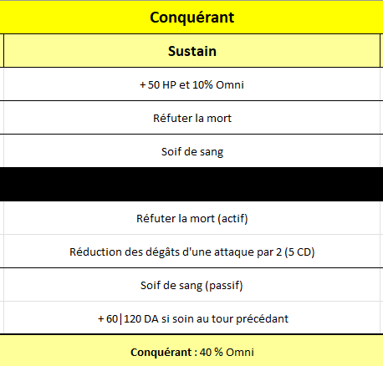
AP | 35 |  | 35 | 45 | 45 | Affaiblissement (-50% AD) | FALSE |  | 3
 |  |  |  |  |  | Érosion magique (-50% AP) | FALSE
Maîtrise du pugilat (30 Mana)
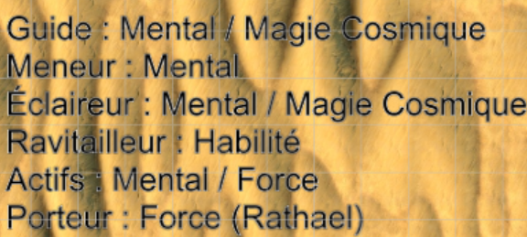
Armure | 58 |  | 58 | 55 | 55 | Épuisement (-50% AD/AP) | FALSE
Attaque (Base)
Rés. Mag. | 31 |  | 31 | 32 | 32 | Peau de fer (+50% Armure) | FALSE
 |  |  |  |  |  | Esprit d'acier(+50% Rés. Mag. | FALSE
% Critique | 10 |  | 10 | 15 | 15 | Inflexible (+50% Armure & Rés. Mag.) | FALSE
% Dégâts critique | 167 |  | 167 | 170 |  | Bravoure (+50% AD) | FALSE |  |  |  |  |  | 34
Type de léthalité | 0 = pas de léthalité | 1=léthalité physique | 2=léthalité magique | 3=léthalité phys. et mag. | 0 | Foi (+50% AP) | FALSE
% Vol de vie |  |  | 0 | 0 |  | Héroïsme (+50% AP/AD) | FALSE |  |  | menaces : territoire un peu sécu, docu de noxus, pas forcément à jour
% Sapience |  |  | 0 | 0 |  | Aiguisage (% Crit doublé) | FALSE |  |  | parmis les biomes : att en quittant le champs des dunes (désert classique). Biomes suivants bcp moins recommandé !
% Omnivamp |  | 10 | 10 | 10 |  |  |  |  |  | BRAS DROIT OUT
Reset HP
Reset Mana
Reset AD
Reset AP
Reset Armure
Reset Rés. Mag.
Tout Reset
Reset % Crit
Reset % D. Crit
Reset Vol de vie
Reset Sapience
Reset Omnivamp
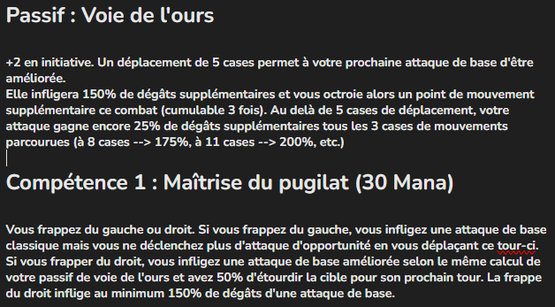
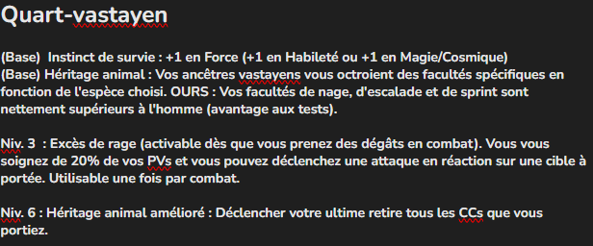
 |  |  |  |  |  |  | distance : 6 cases

Inventaire : | Catégorie d'objet | Nom d'objet | Quantité | Commentaires
 | Équipement | Dague (Loyauté) | 2
 | Équipement | Épée* (NI) | 1
 | Consommables | Potion soin mineur | 1 | Rend (15 + 15%) HP
 | Consommables | Potion mana mineur | 1 | Rend (10 + 10%) Mana
 | Butin | Pièces de platine (pp) | 0
 | Butin | Pièces d'or (Po) | 10 | 10 pièces d'or = 1 pièce de platine
 | Butin | Pièces d'argent (Pa) | 10 | 100 pièces d'argent = 1 pièce d'or
 | Butin | Pièces de cuivre (Pc | 10 | 100 pièces de cuivres = 1 pièce d'argent

Grille Personnage
Dégâts physiques
Dégâts magiques
Colonne 1 | Valeurs stats | Modificateurs | Valeurs max | Valeurs actuels | Colonne 3 | Buffs/Débuffs | Colonne 2
HP | 2645 |  | 2645 | 15 |  | Miraculé (+50% Soins/Bouclier) | FALSE
Mana | 350 |  | 350 | 555 |  | Hémorragie (-50% Soins/Bouclier) | FALSE
passif
Bouclier |  |  |  | 0 |  | Brisé (-50% Armure) | FALSE
Dégâts bruts
Attaque (Base)
 |  |  |  |  |  | Choc magique (-50% Rés. Mag.) | FALSE
Soin de HP
AD | 1055 |  | 1055 | 35 |  | Anéanti (-50% Armure & Rés. Mag.) | FALSE
AP | 85 |  | 85 | 135 |  | Affaiblissement (-50% AD) | FALSE
Gain Bouclier
 |  |  |  |  |  | Érosion magique (-50% AP) | FALSE
Récup. Mana
Armure | 160 |  | 160 | 31 |  | Épuisement (-50% AD/AP) | FALSE
Rés. Mag. | 41 |  | 41 | 54 |  | Peau de fer (+50% Armure) | FALSE
 |  |  |  |  |  | Esprit d'acier(+50% Rés. Mag. | FALSE
% Critique | 15 |  | 15 | 10 |  | Inflexible (+50% Armure & Rés. Mag.) | FALSE
% Dégâts critique | 210 |  | 210 | 165 |  | Bravoure (+50% AD) | FALSE
 |  |  |  |  |  | Foi (+50% AP) | FALSE
% Vol de vie |  |  | 0 | 0 |  | Héroïsme (+50% AP/AD) | FALSE
% Sapience | 5 |  | 5 | 3 |  | Aiguisage (% Crit doublé) | FALSE
% Omnivamp |  |  | 0 | 0
Reset HP
Reset Mana
Reset AD
Reset AP
Reset Armure
Reset Rés. Mag.
Tout Reset
Reset % Crit
Reset % D. Crit
Reset Vol de vie
Reset Sapience
Reset Omnivamp

Grille JB
Dégâts physiques
Dégâts magiques
Colonne 1 | Valeurs stats | Modificateurs | Valeurs max | Valeurs avant buff/débuff | Valeurs effectives | Buffs/Débuffs | Colonne 2 |  |  | Maîtrise | Catégorie d'arme | Dégâts
HP | 495 |  | 495 | 495 | 495 | Miraculé (+50% Soins/Bouclier) | FALSE |  |  | TRUE | Claymore | 140 | Rune Domination/ Sadisme
Mana | 265 |  | 265 | 205 | 205 | Hémorragie (-50% Soins/Bouclier) | FALSE |  |  | Physique | 2H |  | 10 Letalité
Dégâts bruts
Bouclier |  |  |  | 99 | 99 | Brisé (-50% Armure) | FALSE |  |  |  | 2
Soin de HP
 |  |  |  |  |  | Choc magique (-50% Rés. Mag.) | FALSE
AD | 130 | 10 | 140 | 140 | 140 | Anéanti (-50% Armure & Rés. Mag.) | FALSE
Gain Bouclier
AP | 85 |  | 85 | 25 | 25 | Affaiblissement (-50% AD) | FALSE
Récup. Mana
Attaque (Base)
 |  |  |  |  |  | Érosion magique (-50% AP) | FALSE
Armure | 45 |  | 45 | 51 | 51 | Épuisement (-50% AD/AP) | FALSE
Rés. Mag. | 32 |  | 32 | 36 | 36 | Peau de fer (+50% Armure) | FALSE
 |  |  |  |  |  | Esprit d'acier(+50% Rés. Mag. | FALSE |  | Glaciation | 3 | 0
% Critique | 20 |  | 20 | 20 | 20 | Inflexible (+50% Armure & Rés. Mag.) | FALSE |  | Compteur par tour | 0
% Dégâts critique | 210 |  | 210 | 160 |  | Bravoure (+50% AD) | FALSE |  | Ame fendue | FALSE
Type de léthalité | 0 = pas de léthalité | 1=léthalité physique | 2=léthalité magique | 3=léthalité phys. et mag. | 0 | Foi (+50% AP) | FALSE |  |  | 2 |  | Static, augmente les resistances + petit shield
% Vol de vie |  |  | 0 | 0 |  | Héroïsme (+50% AP/AD) | FALSE |  |  | TRUE
% Sapience | 8 |  | 8 | 8 |  | Aiguisage (% Crit doublé) | FALSE
% Omnivamp |  |  | 0 | 0 |  |  |  |  |  | Claymore Bouclier Hache
Reset HP
Reset Mana
Reset AD
Reset AP
Reset Armure
Reset Rés. Mag.
Chair gelée
Ame fendue
Tout Reset
Reset % Crit
Reset % D. Crit
Reset Vol de vie
Reset Sapience
Reset Omnivamp
Frappe irritée (10 mana)
Mur de Givre
(50 Mana, CD 3)
 |  |  |  |  |  |  |  | Fatigue : 1
 |  |  |  |  |  |  |  | Eau : 3

Inventaire : | Catégorie d'objet | Nom d'objet | Quantité | Commentaires
 | Équipement | Claymore | 1
 | Équipement | Épée + Bouclier | 1
Reset Glaciation
+ Dégâts âme fendu
 | Consommables | Potion soin mineur | 1 | Rend (15 + 15%) HP
 | Consommables | Potion mana mineur | 1 | Rend (10 + 10%) Mana
 | Butin | Pièces de platine (pp) | 0
 | Butin | Pièces d'or (Po) | 10 | 10 pièces d'or = 1 pièce de platine
 | Butin | Pièces d'argent (Pa) | 10 | 100 pièces d'argent = 1 pièce d'or
 | Butin | Pièces de cuivre (Pc | 10 | 100 pièces de cuivres = 1 pièce d'argent

Grille Steph
Dégâts physiques
Dégâts magiques
Dégâts bruts
Colonne 1 | Valeurs stats | Modificateurs | Valeurs max | Valeurs avant buff/débuff | Valeurs effectives | Buffs/Débuffs | Colonne 2 | Maîtrise | Catégorie d'arme | Dégâts
HP | 150 |  | 150 | 150 | 150 | Miraculé (+50% Soins/Bouclier) | FALSE | TRUE | Épée courte | 138
Mana | 460 |  | 460 | 90 | 90 | Hémorragie (-50% Soins/Bouclier) | FALSE | Physique | Poly
Soin de HP
Bouclier |  |  |  | 35 | 35 | Brisé (-50% Armure) | FALSE | 2 | 1
 |  |  |  |  |  | Choc magique (-50% Rés. Mag.) | FALSE | Repoussement (Force : 62) |  | potion : 15 (flat) + 15%
Gain Bouclier
AD | 85 |  | 85 | 75 | 75 | Anéanti (-50% Armure & Rés. Mag.) | FALSE
Récup. Mana
AP | 145 |  | 145 | 145 | 145 | Affaiblissement (-50% AD) | FALSE
Attaque (Base)
 |  |  |  |  |  | Érosion magique (-50% AP) | FALSE
Armure | 17 |  | 17 | 17 | 17 | Épuisement (-50% AD/AP) | FALSE
Rés. Mag. | 30 |  | 30 | 30 | 30 | Peau de fer (+50% Armure) | FALSE
Remodulation hexpérimentale
 |  |  |  |  |  | Esprit d'acier(+50% Rés. Mag. | FALSE
Nano-hextech
% Critique | 35 |  | 35 | 35 | 35 | Inflexible (+50% Armure & Rés. Mag.) | FALSE
% Dégâts critique | 190 |  | 190 | 190 |  | Bravoure (+50% AD) | FALSE
Type de léthalité | 0 = pas de léthalité | 1=léthalité physique | 2=léthalité magique | 3=léthalité phys. et mag. | 0 | Foi (+50% AP) | FALSE
% Vol de vie |  |  | 0 | 0 |  | Héroïsme (+50% AP/AD) | FALSE
% Sapience | 15 |  | 15 | 15 |  | Aiguisage (% Crit doublé) | FALSE
% Omnivamp |  |  | 0 | 0
Reset HP
Reset Mana
Reset AD
Reset AP
Reset Armure
Reset Rés. Mag.
Tout Reset
Reset % Crit
Reset % D. Crit
Reset Vol de vie
Reset Sapience
Reset Omnivamp

Inventaire : | Catégorie d'objet | Nom d'objet | Quantité | Commentaires
 | Équipement | Arc hextech | 1
 | Équipement | Dague | 1
 | Consommables | Potion soin mineur | 1 | Rend (15 + 15%) HP
 | Consommables | Potion mana mineur | 1 | Rend (10 + 10%) Mana
 | Butin | Pièces de platine (pp) | 0
 | Butin | 10 pièces d'or | 1 | 10 pièces d'or = 1 pièce de platine
 | Butin | 10 pièces d'argent | 1 | 100 pièces d'argent = 1 pièce d'or
 | Butin | 10 pièces de cuivre | 1 | 100 pièces de cuivres = 1 pièce d'argent

Grille Fab
Dégâts physiques
Dégâts magiques
Dégâts bruts
Colonne 1 | Valeurs stats | Modificateurs | Valeurs max | Valeurs avant buff/débuff | Valeurs effectives | Buffs/Débuffs | Colonne 2 |  | Maîtrise | Catégorie d'arme | Dégâts | Runes | Agression +20 AD
HP | 520 |  | 520 | 550 | 550 | Miraculé (+50% Soins/Bouclier) | FALSE |  | TRUE | Relique lunaire/solaire | 190 |  | Mobilité +1MS +1JA
Mana | 180 |  | 180 | 150 | 150 | Hémorragie (-50% Soins/Bouclier) | FALSE | Magique | Magique | 2H
Bouclier |  |  |  |  |  | Brisé (-50% Armure) | FALSE |  | Portée | 6
Soin de HP
 |  |  |  |  |  | Choc magique (-50% Rés. Mag.) | FALSE
Gain Bouclier
AD | 155 | 20 | 175 | 170 | 170 | Anéanti (-50% Armure & Rés. Mag.) | FALSE | Niveau | 2
Récup. Mana
AP | 55 |  | 55 | 90 | 90 | Affaiblissement (-50% AD) | FALSE | Stack passif | 0 | (Penser à reset manuellement le stack après un full reset ou reset AD)
 |  |  |  |  |  | Érosion magique (-50% AP) | FALSE | Dégâts/Soin Comp. 1 | 237 | 11
Attaque (Base)
Armure | 45 |  | 45 | 43 | 43 | Épuisement (-50% AD/AP) | FALSE | Dégâts Comp. 2 | 175
Rés. Mag. | 22 |  | 22 | 16 | 16 | Peau de fer (+50% Armure) | FALSE | Dégâts Comp. 3 | 287
 |  |  |  |  |  | Esprit d'acier(+50% Rés. Mag. | FALSE | Dégâts/soin Comp. 4 | 150 | 30
Comp. 4 (60 Mana)
% Critique | 25 |  | 25 | 25 | 25 | Inflexible (+50% Armure & Rés. Mag.) | FALSE
Passif
Comp. 1 (10 Mana)
Comp. 2 (30 Mana) CD 2
% Dégâts critique | 180 |  | 180 | 182 |  | Bravoure (+50% AD) | FALSE
Comp. 3 (30 Mana) CD 3
Type de léthalité | 0 = pas de léthalité | 1=léthalité physique | 2=léthalité magique | 3=léthalité phys. et mag. | 0 | Foi (+50% AP) | FALSE
% Vol de vie |  |  | 0 | 0 |  | Héroïsme (+50% AP/AD) | FALSE
% Sapience | 10 |  | 10 | 10 |  | Aiguisage (% Crit doublé) | FALSE
% Omnivamp |  |  | 0 | 0
Reset HP
Reset Mana
Reset AD
Reset AP
Reset Armure
Reset Rés. Mag.
Tout Reset
Reset % Crit
Reset % D. Crit
Reset Vol de vie
Reset Sapience
Reset Omnivamp

Inventaire : | Catégorie d'objet | Nom d'objet | Quantité | Commentaires
 | Équipement | Arbalète légère | 1 | 25 pa
 | Équipement | Dague (dans sa botte) | 1 | 1 pa
 | Équipement | Hachette (arme secondaire) | 1 | Brisage/Mini-arme 1 pa
 | Consommables | Potion soin mineur | 1 | Rend (15 + 15%) HP
 | Consommables | Potion mana mineur | 1 | Rend (10 + 10%) Mana
 | Butin | Pièces de platine (pp) | 0
 | Butin | 10 pièces d'or | 1
 | Butin | 10 pièces d'argent | 1
 | Butin | 10 pièces de cuivre | 1
 | Butin | Tricorne | 1 | Valeur d'une pièce d'or (sentimental)
 | Butin | Boussole | 1 | 1 pa
 | Butin | Carte | 1 | N/A
 | Butin | Gourde | 1 | 10 pc

Manifestation du grand cycle
(50-75-100 Mana)
Manifestation du grand cycle (50-75-100 Mana)

Réverbération lunaire
Sceau de la nuit (40 ou 50 Mana)

Dualité (30 Mana)
Gravité Astrale (80 Mana)

Fin dualité
Identité lunaire

